【Step1】概要調査対象OSS
 |  |  |  | 2016-04-13
 | 【Step1】概要調査の対象OSS一覧 |  |  | 富士通SSL

 | 【Step1】の概要調査で対象とするOSSの一覧は以下のとおりです。
 | FDL様ご提示の「52種」に対し、GUIを含まないOSSを除外し、コンテナ系のOSSを追加いたしました。
 | その結果、対象数は「51」を予定しております。
 | → 2016/4/13 追記 「Docker/Cloud Foundry」を対象に含めたため、「53」となりました。

 | ※ご参考※
表1. 作業項目一覧 ※3/28ご提示資料より抜粋
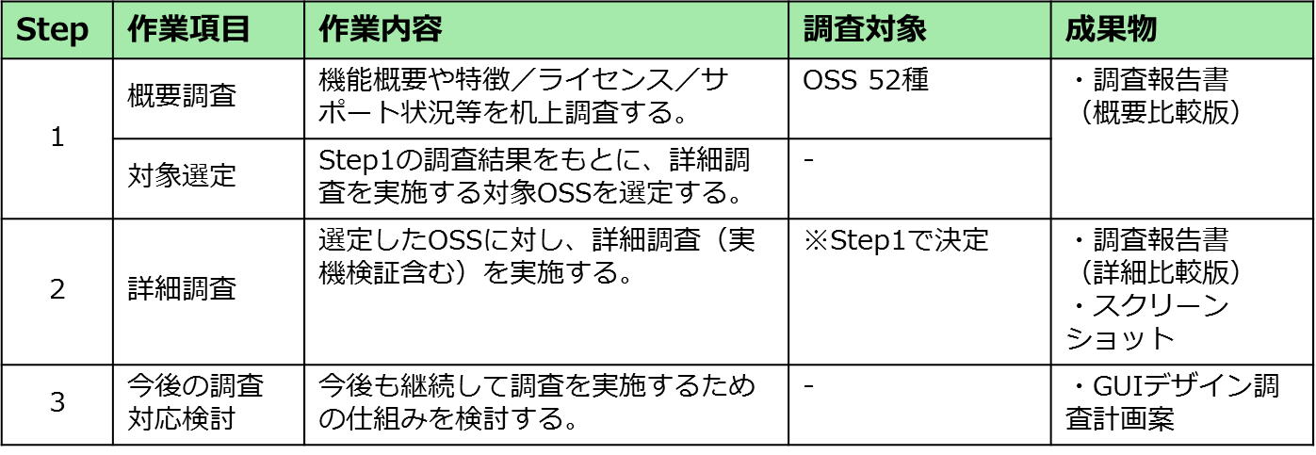

 | 製品事業部：使用 先進地域：未使用 10
 | No | OSS | カテゴリ | 備考
 | 1 | Apache Geronimo | Java Enterprise Edition - Java Enterprise Edition Full実行環境
 | 2 | Apache Felix Web Console | Java Enterprise Edition – フレームワーク
■ | 3 | OpenStack Celometer | クラウド - IaaS | ※2016/4/13追記 Horizonを調査対象とします。
■ | 4 | OpenStack Heat | クラウド - IaaS | ※2016/4/13追記 Horizonを調査対象とします。
■ | 5 | OpenStack Nova | クラウド - IaaS | ※2016/4/13追記 Horizonを調査対象とします。
 | 6 | ownCloud | クラウド - その他
 | 7 | MATSUE Ruby 縁sys | エンタープライズアプリケーション - グループウェア
 | 8 | EC-CUBE | エンタープライズアプリケーション - ECサイト
 | 9 | Liferay | エンタープライズアプリケーション - ポータルサイト
 | 10 | IlohaMail | エンタープライズアプリケーション - Webメーラ

 | 製品事業部：未使用 先進地域：使用 16 ⇒ 15
 | No | OSS | カテゴリ | 備考
 | 1 | oVirt | 仮想化 - サーバ仮想化 - 管理ツール | http://www.ovirt.org/
 |  |  |  | KVM管理ツールのデファクト最有力http://qiita.com/ine1127/items/1bc2f2ff12f38e19ba9a
 | 2 | OpenNebula | クラウド- IaaS | OpenStackと同じ
 | 3 | Scalr | クラウド- IaaS - 管理ツール | http://www.scalr.com
 |  |  |  | PFソのクラウドOSSポートフォリオに記載があるので一応見ておきたい気もする
 | 4 | Hinemos | システム稼働監視 - 統合 | Zabbixと並んでお馴染み。富士通研究所のみ使用
 | 5 | Munin | システム稼働監視 - 統合 | グラフ化、レポートツール。富士通研究所のみ使用
 | 6 | Hobbit Monitor | システム稼働監視 - 統合 | 今は「Xymon」という名前らしい。デザインが古すぎる。
 | 7 | GrowthForecast | システム稼働監視 | グラフ化ツール。富士通研究所のみ使用
 | 8 | Icinga | システム稼働監視 - ネットワーク | Nagiosからフォークしたネットワーク監視ツール
 |  |  |  | https://www.icinga.org/
■ | 9 | MRTG | システム稼働監視 - ネットワーク | GUIが無いため対象外（グラフ化ツール）
 | 10 | Zenoss | システム稼働監視 - ネットワーク | https://www.zenoss.com/
 | 11 | SpagoBI | BI
 | 12 | Drupal | CMS
 | 13 | Joomla! | CMS
 | 14 | SilverStripe | CMS
 | 15 | XPressEngine | CMS
 | 16 | SugarCRM | CRM

 | 製品事業部：使用 先進地域：使用 23 ⇒ 22
 | No | OSS | カテゴリ | 備考
 | 1 | GlassFish | Java Enterprise Edition - Java Enterprise Edition Full実行環境
 | 2 | JBoss Application Server | Java Enterprise Edition - Java Enterprise Edition Full実行環境
 | 3 | Virtual Box | 仮想化 – サーバ仮想化
■ | 4 | Floodlight | 仮想化 – ネットワーク仮想化 | ※2016/4/13追記 VMアプライアンスに同梱のWebUI（本体製ではない）を調査対象とします。
 | 5 | OpenContrail | 仮想化 – ネットワーク仮想化
 | 6 | OpenDaylight | 仮想化 – ネットワーク仮想化
■ | 7 | Docker | コンテナ – コンテナ管理 | ※2016/4/13追記 Kitematic（Docker Toolboxに同梱）を調査対象とします。
 | 8 | Eucalyptus | クラウド - IaaS
■ | 9 | OpenStack | クラウド - IaaS | ※2016/4/13追記 Horizonを調査対象とします。
■ | 10 | OpenStack Neutron | クラウド - IaaS | ※2016/4/13追記 Horizonを調査対象とします。
■ | 11 | Cloud Foundry | クラウド - PaaS | ※2016/4/13追記 管理用WebUIおよびサードパーティ製「CF WebUI」などを調査対象とします。
 | 12 | Nagios | システム稼動監視 – 統合
■ | 13 | Net-SNMP | システム稼動監視 – 統合 | GUIが無いため対象外
 | 14 | Zabbix | システム稼動監視 – 統合
 | 15 | Cacti | システム稼動監視 – ネットワーク
 | 16 | Graphviz | データ処理基盤 – データ可視化
 | 17 | Kibana | データ処理基盤 – データ可視化
 | 18 | Alfresco | エンタープライズアプリケーション – ECM: Enterprise Contents Management
 | 19 | Movable Type | エンタープライズアプリケーション – CMS: Contents Management System / Blog
 | 20 | Wordpress | エンタープライズアプリケーション – CMS: Contents Management System / Blog
 | 21 | XOOPS | エンタープライズアプリケーション – CMS: Contents Management System / Blog
 | 22 | OpenPNE | エンタープライズアプリケーション – SNS: Social Networking Service
 | 23 | OTRS | エンタープライズアプリケーション – CRM: Customer Relationship Management

 | 製品事業部：未使用 先進地域：未使用 3 ⇒ 6
 | No | OSS | カテゴリ | 備考
 | 1 | CloudStack | クラウド- IaaS
 | 2 | CloudForms | クラウド- IaaS - 管理ツール
 | 3 | OpenShift | クラウド- IaaS - 管理ツール
■ | 4 | drone-ci | IaaS - 開発環境（CI）管理ツール | 追加候補
■ | 5 | Kubernates | クラウド- IaaS - 管理ツール | 追加候補
■ | 6 | Mesos | クラウド- IaaS - 管理ツール | 追加候補

screen 31～
CF WebUI
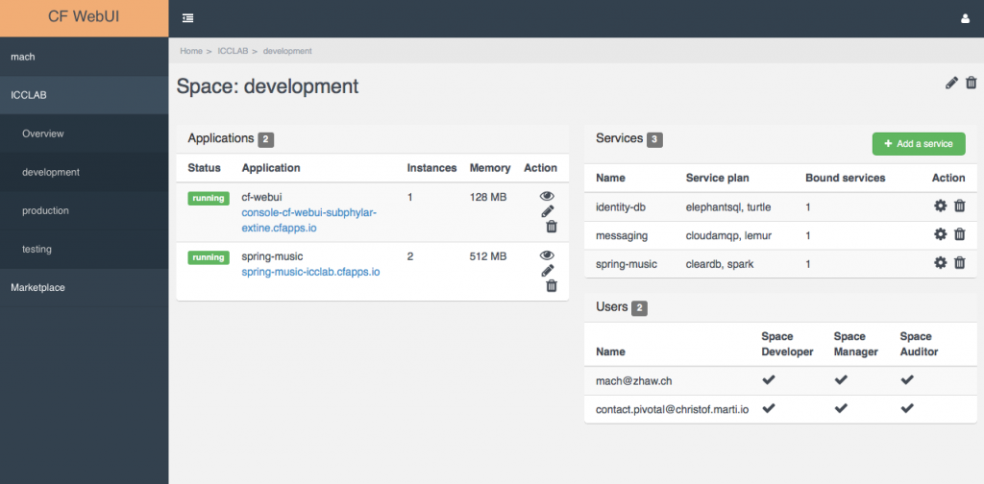
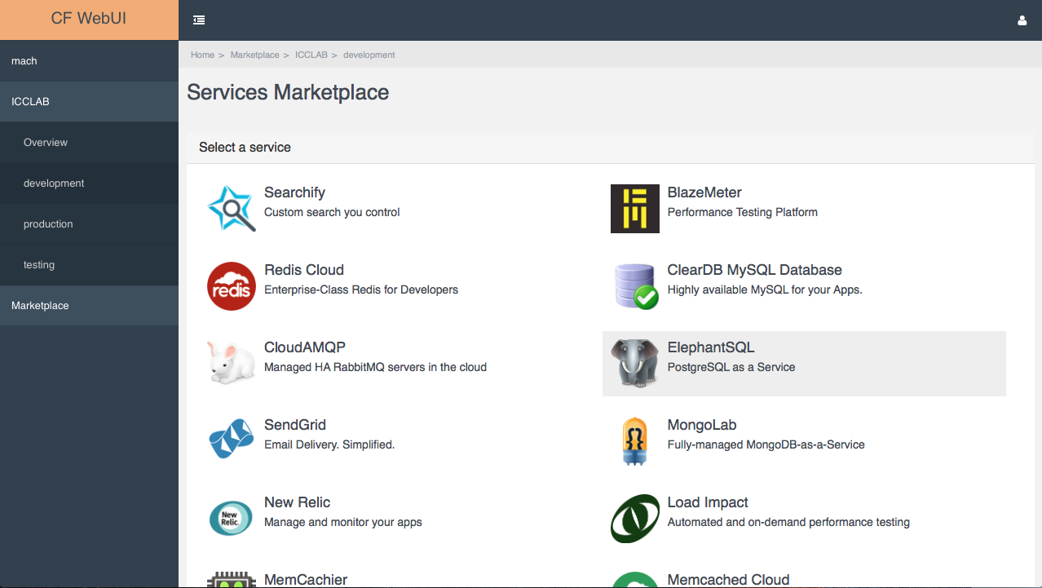

https://blog.zhaw.ch/icclab/files/2015/10/CF-Webui-Marketplace.png
https://blog.zhaw.ch/icclab/files/2015/10/CF-WebUI-Space-1024x504.png

Nagios
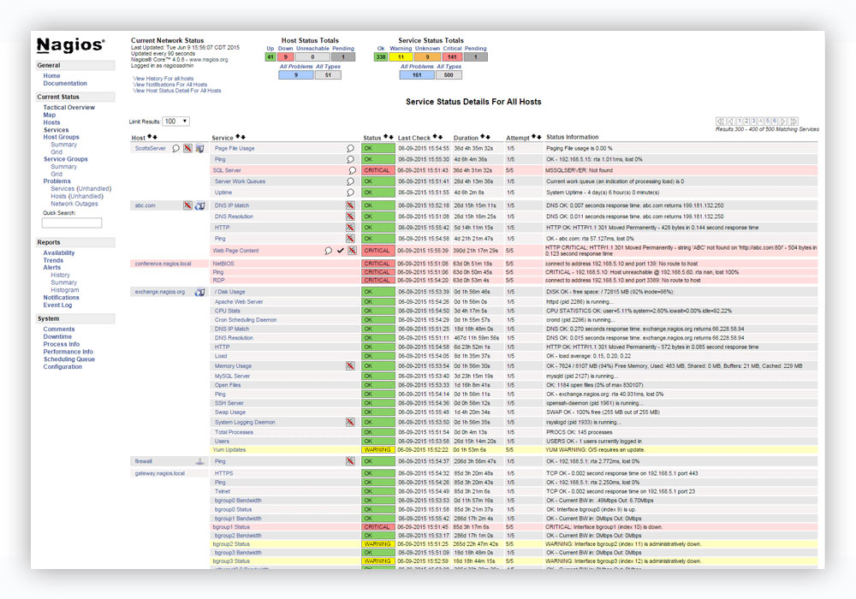
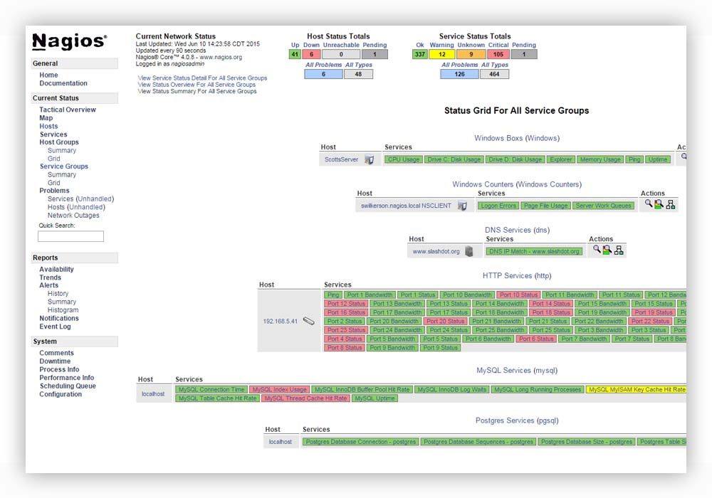

https://www.nagios.com/wp-content/uploads/2016/02/Visibility_Drop.jpg
https://www.nagios.com/wp-content/uploads/2016/02/Extendable_Architecture_Drop.jpg

Zabbix

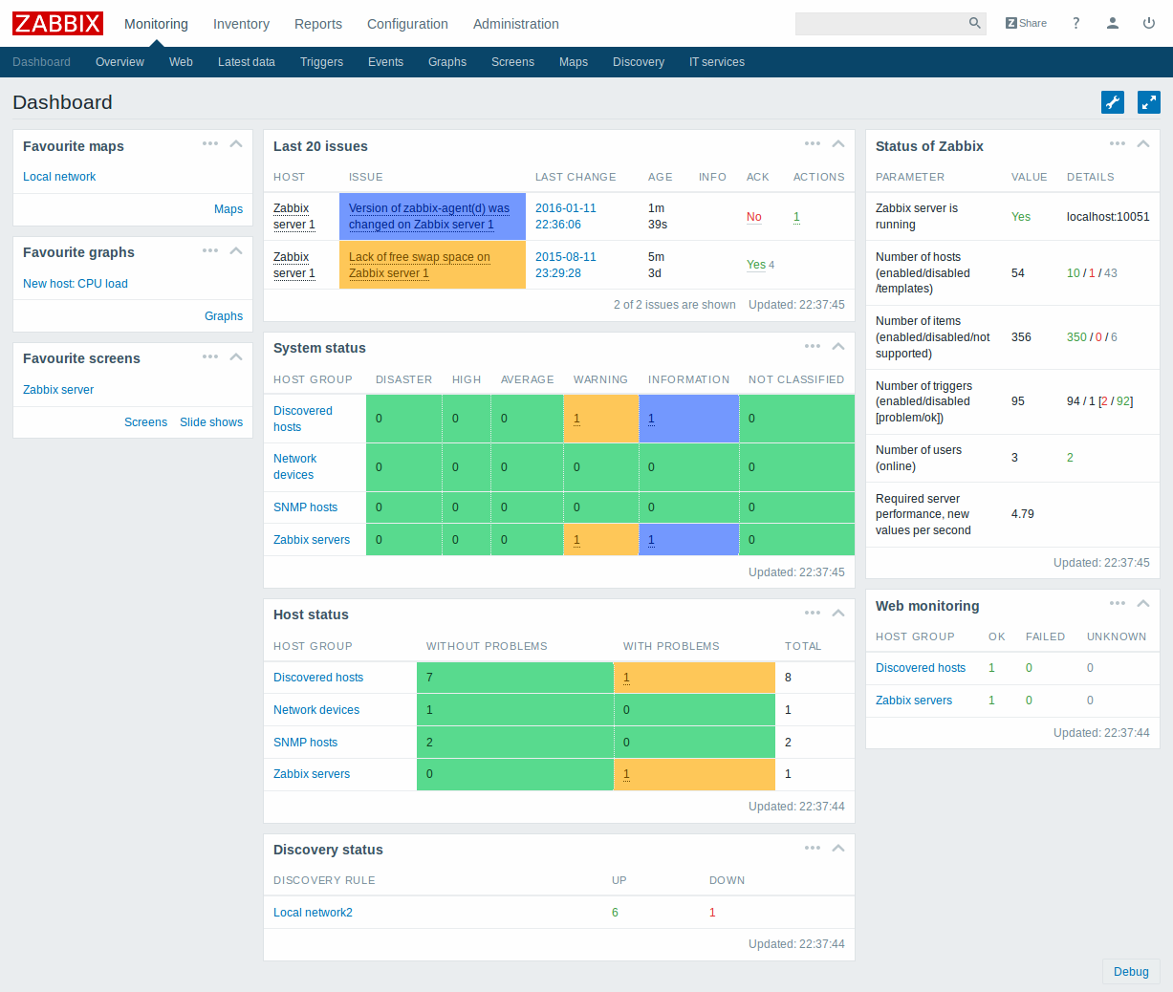
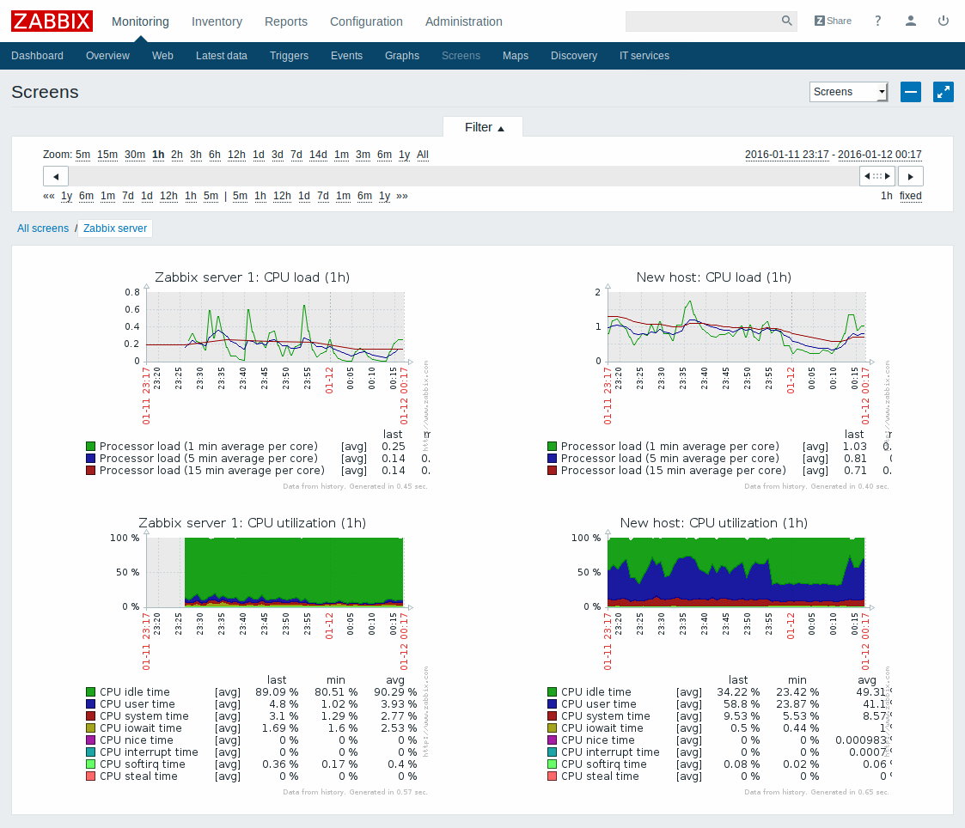

http://www.zabbix.com/img/screenshots/3.0/screenshots/mon_dashboard.png
http://www.zabbix.com/img/screenshots/3.0/screenshots/mon_screens.png

Cacti
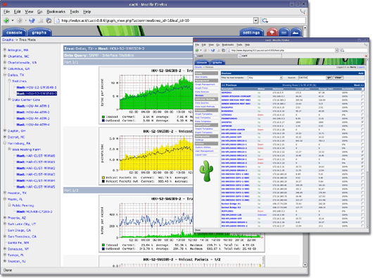

http://www.cacti.net/images/cacti_promo_main.png

Graphbiz
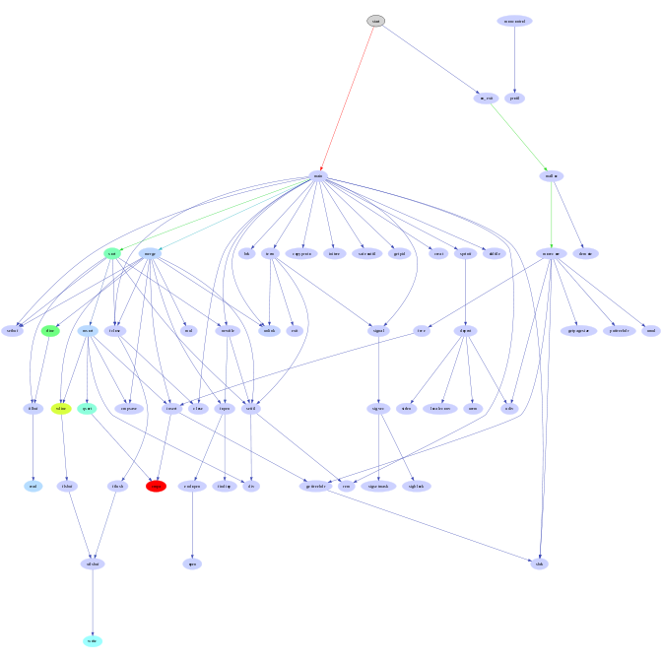
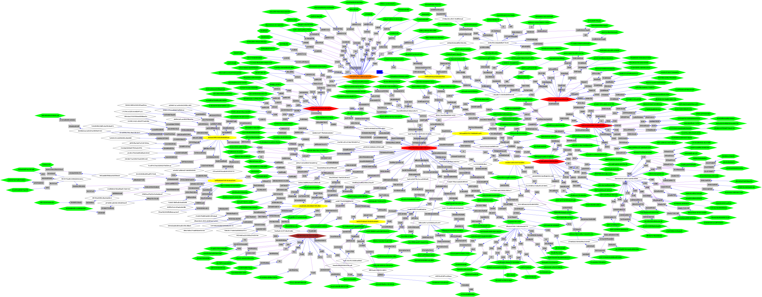

http://www.graphviz.org/Gallery/undirected/root.png

http://www.graphviz.org/Gallery/directed/profile.png

Kibana

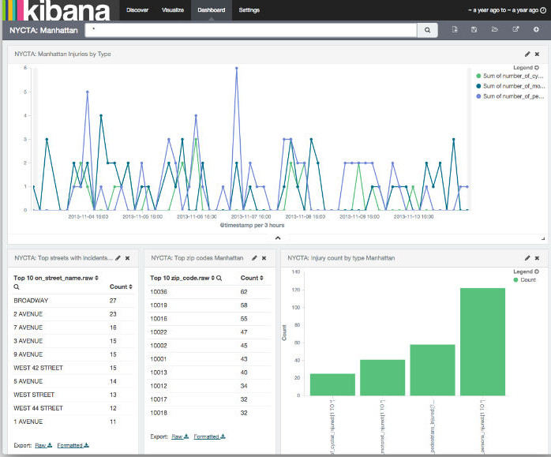
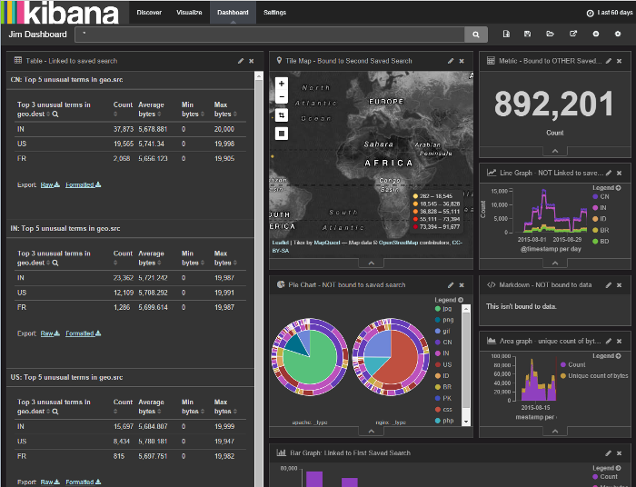

https://www.elastic.co/guide/en/kibana/4.5/images/NYCTA-Dashboard.jpg
https://www.elastic.co/guide/en/kibana/4.5/images/darktheme.png

Kitematic

https://blog.docker.com/media/Screenshot-2015-02-23-16.27.27.jpg
https://blog.docker.com/media/image2015-2-23-18-43-5.jpg

Eucalyptus

http://www.www8-hp.com/us/en/images/console_dashboard_4.2_tcm245_2105424_tcm245_2052368_tcm245-2105424.jpg
http://www.www8-hp.com/jp/ja/images/console_policy_4.2_tcm191_2105448_tcm191_2052371_tcm191-2105448.jpg

